3.Bezer
Exemplo: Um pesquisador quer verificar se os pesos, ao nascer, de animais machos das raças Gir e Guzerá diferem. Foram pesados 10 animais de cada raça. Testar, ao nível de 5% de significância. Os pesos (kg) observados são dados na Tabela ao lado.
Foi feita uma amostrgem aleatória simples de 10 animais provenientes dos 2 grupos, logo trata-se de teste t para 2 amostras independentes.
Breed: raça
peso: em Kg
breed | peso
Guzerá | 30
Guzerá | 26
Guzerá | 25
Guzerá | 23
Guzerá | 25
Guzerá | 29
Guzerá | 34
Guzerá | 30
Guzerá | 30
Guzerá | 31
Gir | 23
Gir | 21
Gir | 20
Gir | 20
Gir | 23
Gir | 26
Gir | 22
Gir | 27
Gir | 26
Gir | 27

6.crabs
Morphological Measurements on Leptograpsus Crabs
Description
The crabs data frame has 200 rows and 8 columns, describing 5 morphological measurements on 50 crabs each of two colour forms and both sexes, of the species Leptograpsus variegatuscollected at Fremantle, W. Australia.
Usage
crabs Format
This data frame contains the following columns:
sp species - "B" or "O" for blue or orange.
sex as it says.
indexindex 1:50 within each of the four groups.
FL frontal lobe size (mm).
RW rear width (mm).
CL carapace length (mm).
CW carapace width (mm).
BDbody depth (mm).
Source
Campbell, N.A. and Mahon, R.J. (1974) A multivariate study of variation in two species of rock crab of genus Leptograpsus. Australian Journal of Zoology 22, 417–425.
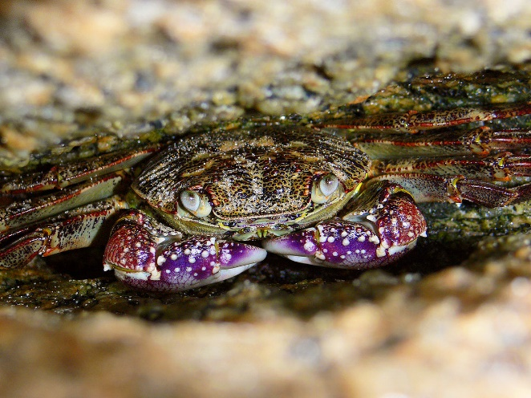
especie | sexo | FL | RW | CL | CW | BD
azul | M | 8.1 | 6.7 | 16.1 | 19.0 | 7.0
azul | M | 8.8 | 7.7 | 18.1 | 20.8 | 7.4
azul | M | 9.2 | 7.8 | 19.0 | 22.4 | 7.7
azul | M | 9.6 | 7.9 | 20.1 | 23.1 | 8.2
azul | M | 10.8 | 9.0 | 23.0 | 26.5 | 9.8
azul | M | 11.6 | 9.1 | 24.5 | 28.4 | 10.4
azul | M | 11.8 | 10.5 | 25.2 | 29.3 | 10.3
azul | M | 12.3 | 11.0 | 26.8 | 31.5 | 11.4
azul | M | 12.6 | 10.0 | 27.7 | 31.7 | 11.4
azul | M | 12.8 | 10.9 | 27.4 | 31.5 | 11.0
azul | M | 12.9 | 11.0 | 26.8 | 30.9 | 11.4
azul | M | 13.1 | 10.6 | 28.2 | 32.3 | 11.0
azul | M | 13.9 | 11.1 | 29.2 | 33.3 | 12.1
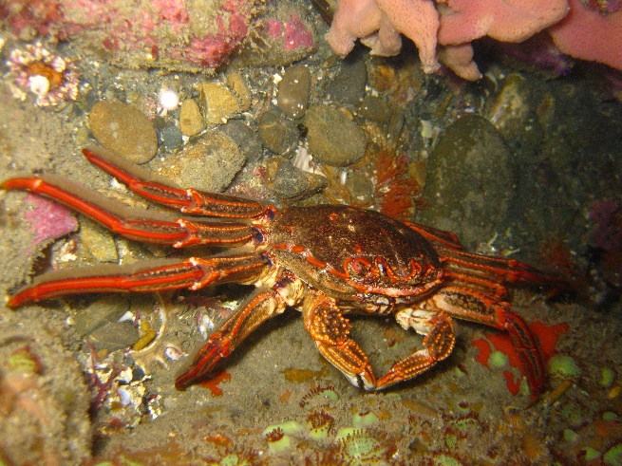
azul | M | 15.0 | 10.9 | 31.4 | 36.4 | 13.2
azul | M | 15.0 | 11.5 | 32.4 | 37.0 | 13.4
azul | M | 15.0 | 11.9 | 32.5 | 37.2 | 13.6
azul | M | 15.2 | 12.1 | 32.3 | 36.7 | 13.6
azul | M | 15.4 | 11.8 | 33.0 | 37.5 | 13.6
azul | M | 15.7 | 12.6 | 35.8 | 40.3 | 14.5
azul | M | 15.9 | 12.7 | 34.0 | 38.9 | 14.2
azul | M | 16.1 | 12.8 | 34.9 | 40.7 | 15.7
azul | M | 16.2 | 13.3 | 36.0 | 41.7 | 15.4
azul | M | 16.3 | 12.7 | 35.6 | 40.9 | 14.9
azul | M | 16.6 | 13.5 | 38.1 | 43.4 | 14.9
azul | M | 16.8 | 12.8 | 36.2 | 41.8 | 14.9
azul | M | 16.9 | 13.2 | 37.3 | 42.7 | 15.6
azul | M | 17.1 | 12.6 | 36.4 | 42.0 | 15.1
azul | M | 18.0 | 13.7 | 39.2 | 44.4 | 16.2
azul | M | 18.8 | 15.8 | 42.1 | 49.0 | 17.8
azul | M | 19.3 | 13.5 | 41.6 | 47.4 | 17.8
azul | M | 19.3 | 13.8 | 40.9 | 46.5 | 16.8
azul | M | 19.7 | 15.3 | 41.9 | 48.5 | 17.8
azul | M | 19.8 | 14.2 | 43.2 | 49.7 | 18.6
azul | M | 21.3 | 15.7 | 47.1 | 54.6 | 20.0
azul | F | 7.2 | 6.5 | 14.7 | 17.1 | 6.1
azul | F | 9.0 | 8.5 | 19.3 | 22.7 | 7.7
azul | F | 9.1 | 8.1 | 18.5 | 21.6 | 7.7
azul | F | NA | 8.2 | 19.2 | 22.2 | NA
azul | F | 9.8 | 8.9 | 20.4 | 23.9 | 8.8
azul | F | 10.1 | 9.3 | 20.9 | 24.4 | 8.4
azul | F | 10.3 | 9.5 | 21.3 | 24.7 | 8.9
azul | F | 10.4 | 9.7 | 21.7 | 25.4 | 8.3
azul | F | 10.8 | 9.5 | 22.5 | 26.3 | 9.1
azul | F | 11.0 | 9.8 | 22.5 | 25.7 | 8.2
azul | F | 11.2 | 10.0 | 22.8 | 26.9 | 9.4
azul | F | 11.5 | 11.0 | 24.7 | 29.2 | 10.1
azul | F | 11.6 | 11.0 | 24.6 | 28.5 | 10.4
azul | F | 11.6 | 11.4 | 23.7 | 27.7 | 10.0
azul | F | 11.7 | 10.6 | 24.9 | 28.5 | 10.4
azul | F | 11.9 | 11.4 | 26.0 | 30.1 | 10.9
azul | F | 12.0 | 10.7 | 24.6 | 28.9 | 10.5
azul | F | 12.0 | 11.1 | 25.4 | 29.2 | 11.0
azul | F | 12.6 | 12.2 | 26.1 | 31.6 | 11.2
azul | F | 12.8 | 11.7 | 27.1 | 31.2 | 11.9
azul | F | 13.1 | 11.5 | 27.6 | 32.6 | 11.1
azul | F | 13.2 | 12.2 | 27.9 | 32.1 | 11.5
azul | F | 13.4 | 11.8 | 28.4 | 32.7 | 11.7
azul | F | 13.7 | 12.5 | 28.6 | 33.8 | 11.9
azul | F | 13.9 | 13.0 | 30.0 | 34.9 | 13.1
azul | F | 14.7 | 12.5 | 30.1 | 34.7 | 12.5
azul | F | 14.9 | 13.2 | 30.1 | 35.6 | 12.0
azul | F | 15.0 | 14.2 | 32.8 | 37.4 | 14.0
azul | F | 15.1 | 13.3 | 31.8 | 36.3 | 13.5
azul | F | 15.1 | 13.5 | 31.9 | 37.0 | 13.8
azul | F | 15.1 | 13.8 | 31.7 | 36.6 | 13.0
azul | F | 15.2 | 14.3 | 33.9 | 38.5 | 14.7
azul | F | 15.3 | 14.2 | 32.6 | 38.3 | 13.8
azul | F | 15.5 | 13.8 | 33.4 | 38.7 | 14.7
azul | F | 15.6 | 13.9 | 32.8 | 37.9 | 13.4
azul | F | 15.6 | 14.7 | 33.9 | 39.5 | 14.3
azul | F | 15.8 | 15.0 | 34.5 | 40.3 | 15.3
azul | F | 16.2 | 15.2 | 34.5 | 40.1 | 13.9
azul | F | 16.4 | 14.0 | 34.2 | 39.8 | 15.2
azul | F | 16.7 | 16.1 | 36.6 | 41.9 | 15.4
azul | F | 17.4 | 16.9 | 38.2 | 44.1 | 16.6
azul | F | 17.5 | 16.7 | 38.6 | 44.5 | 17.0
azul | F | 19.2 | 16.5 | 40.9 | 47.9 | 18.1
laranja | M | 9.1 | 6.9 | 16.7 | 18.6 | 7.4
laranja | M | 10.7 | 8.6 | 20.7 | 22.7 | 9.2
laranja | M | 11.4 | 9.0 | 22.7 | 24.8 | 10.1
laranja | M | 12.5 | 9.4 | 24.2 | 27.0 | 11.2
laranja | M | 12.7 | 10.4 | 26.0 | 28.8 | 12.1
laranja | M | 13.2 | 11.0 | 27.1 | 30.4 | 12.2
laranja | M | 13.4 | 10.1 | 26.6 | 29.6 | 12.0
laranja | M | 14.0 | 11.5 | 29.2 | 32.2 | 13.1
laranja | M | 14.1 | 10.4 | 28.9 | 31.8 | 13.5
laranja | M | 14.1 | 10.7 | 28.7 | 31.9 | 13.3
laranja | M | 14.2 | 10.6 | 28.7 | 31.7 | 12.9
laranja | M | 14.2 | 10.7 | 27.8 | 30.9 | 12.7
laranja | M | 14.2 | 11.3 | 29.2 | 32.2 | 13.5
laranja | M | 14.6 | 11.3 | 29.9 | 33.5 | 12.8
laranja | M | 15.4 | 11.1 | 30.2 | 33.6 | 13.5
laranja | M | 15.7 | 12.2 | 31.7 | 34.2 | 14.2
laranja | M | 16.2 | 11.8 | 32.3 | 35.3 | 14.7
laranja | M | 16.3 | 11.6 | 31.6 | 34.2 | 14.5
laranja | M | 17.1 | 12.6 | 35.0 | 38.9 | 15.7
laranja | M | 17.5 | 12.0 | 34.4 | 37.3 | 15.3
laranja | M | 17.8 | 12.5 | 36.0 | 39.8 | 16.7
laranja | M | 17.9 | 12.9 | 36.9 | 40.9 | 16.5
laranja | M | 18.0 | 13.4 | 36.7 | 41.3 | 17.1
laranja | M | 18.4 | 13.4 | 37.9 | 42.2 | 17.7
laranja | M | 18.6 | 13.4 | 37.8 | 41.9 | 17.3
laranja | M | 18.6 | 13.5 | 36.9 | 40.2 | 17.0
laranja | M | 18.8 | 13.4 | 37.2 | 41.1 | 17.5
laranja | M | 19.4 | 14.1 | 39.1 | 43.2 | 17.8
laranja | M | 19.4 | 14.4 | 39.8 | 44.3 | 17.9
laranja | M | 20.6 | 14.4 | 42.8 | 46.5 | 19.6
laranja | M | 21.0 | 15.0 | 42.9 | 47.2 | 19.4
laranja | M | 21.5 | 15.5 | 45.5 | 49.7 | 20.9
laranja | M | 21.6 | 15.4 | 45.7 | 49.7 | 20.6
laranja | M | 23.0 | 16.8 | 47.2 | 52.1 | 21.5
laranja | M | 23.1 | 15.7 | 47.6 | 52.8 | 21.6
laranja | F | 10.7 | 9.7 | 21.4 | 24.0 | 9.8
laranja | F | 11.4 | 9.2 | 21.7 | 24.1 | 9.7
laranja | F | 12.5 | 10.0 | 24.1 | 27.0 | 10.9
laranja | F | 12.6 | 11.5 | 25.0 | 28.1 | 11.5
laranja | F | 14.0 | 11.9 | 27.0 | 31.4 | 12.6
laranja | F | 14.0 | 12.8 | 28.8 | 32.4 | 12.7
laranja | F | 14.3 | 12.2 | 28.1 | 31.8 | 12.5
laranja | F | 14.7 | 13.2 | 29.6 | 33.4 | 12.9
laranja | F | 14.9 | 13.0 | 30.0 | 33.7 | 13.3
laranja | F | 15.0 | 12.3 | 30.1 | 33.3 | 14.0
laranja | F | 15.6 | 13.5 | 31.2 | 35.1 | 14.1
laranja | F | 15.6 | 14.0 | 31.6 | 35.3 | 13.8
laranja | F | 15.6 | 14.1 | 31.0 | 34.5 | 13.8
laranja | F | 15.7 | 13.6 | 31.0 | 34.8 | 13.8
laranja | F | 16.1 | 13.7 | 31.4 | 36.1 | 13.9
laranja | F | 16.2 | 14.0 | 31.6 | 35.6 | 13.7
laranja | F | 16.7 | 14.3 | 32.3 | 37.0 | 14.7
laranja | F | 17.1 | 14.5 | 33.1 | 37.2 | 14.6
laranja | F | 17.5 | 14.4 | 34.5 | 39.0 | 16.0
laranja | F | 17.5 | 14.7 | 33.3 | 37.6 | 14.6
laranja | F | 17.6 | 14.0 | 34.0 | 38.6 | 15.5
laranja | F | 18.0 | 14.9 | 34.7 | 39.5 | 15.7
laranja | F | 18.0 | 16.3 | 37.9 | 43.0 | 17.2
laranja | F | 18.3 | 15.7 | 35.1 | 40.5 | 16.1
laranja | F | 18.4 | 15.5 | 35.6 | 40.0 | 15.9
laranja | F | 18.4 | 15.7 | 36.5 | 41.6 | 16.4
laranja | F | 18.5 | 14.6 | 37.0 | 42.0 | 16.6
laranja | F | 18.6 | 14.5 | 34.7 | 39.4 | 15.0
laranja | F | 18.8 | 15.2 | 35.8 | 40.5 | 16.6
laranja | F | 19.1 | 16.0 | 37.8 | 42.3 | 16.8
laranja | F | 19.1 | 16.3 | 37.9 | 42.6 | 17.2
laranja | F | 19.7 | 16.7 | 39.9 | 43.6 | 18.2
laranja | F | 19.9 | 16.6 | 39.4 | 43.9 | 17.9
laranja | F | 20.0 | 16.7 | 40.4 | 45.1 | 17.7
laranja | F | 20.1 | 17.2 | 39.8 | 44.1 | 18.6
laranja | F | NA | 16.0 | 39.4 | 44.1 | NA
laranja | F | 20.5 | 17.5 | 40.0 | 45.5 | 19.2
laranja | F | 20.9 | 16.5 | 39.9 | 44.7 | 17.5
laranja | F | 21.3 | 18.4 | 43.8 | 48.4 | 20.0
laranja | F | 21.4 | 18.0 | 41.2 | 46.2 | 18.7
laranja | F | 21.7 | 17.1 | 41.7 | 47.2 | 19.6
laranja | F | 21.9 | 17.2 | 42.6 | 47.4 | 19.5
laranja | F | 22.5 | 17.2 | 43.0 | 48.7 | 19.8
laranja | F | 23.1 | 20.2 | 46.2 | 52.5 | 21.1

8.Bioecol
Descrição dos Dados: O. ruber
E. argenteus
H. steindachneri
H. plumieri
H. aurolineatum
S. micrurum
S. testudineus
B. ocellatus
P. corvinaeformis
L.synagris
Especie | IC | AR | CR | ICPCD | IAV | RANP | PRO | CRC | LRB | ARB | ABO
OR | 2.5 | 0.37 | 0.34 | 2.08 | 0.66 | 3.28 | 0.31 | 0.32 | 0.08 | 0.12 | 1.55
EA | 2.77 | 0.33 | 0.29 | 2.46 | 0.61 | 4.63 | 0.28 | 0.3 | 0.05 | 0.07 | 1.48
HS | 2.41 | 0.36 | 0.32 | 2.43 | 0.66 | 3.62 | 0.34 | 0.36 | 0.08 | 0.21 | 2.51
HP | 2.66 | 0.37 | 0.35 | 2.24 | 0.69 | 3.21 | 0.4 | 0.37 | 0.09 | 0.23 | 2.69
HA | 2.4 | 0.32 | 0.34 | 2.46 | 0.69 | 3.78 | 0.3 | 0.35 | 0.07 | 0.16 | 2.21
SM | 7.29 | 0.44 | 0.24 | 5.7 | 0.52 | 6.45 | 0.2 | 0.27 | 0.05 | 0.09 | 1.86
ST | 0.99 | 0.21 | 0.29 | 1.46 | 0.68 | 1.4 | 0.58 | 0.33 | 0.07 | 0.03 | 0.43
BO | 11.41 | 0.63 | 0.24 | 6.33 | 0.48 | 6.3 | 0.12 | 0.24 | 0.05 | 0.07 | 1.53
PC | 2.65 | 0.31 | 0.31 | 2.63 | 0.67 | 3.59 | 0.3 | 0.33 | 0.11 | 0.2 | 1.79
LS | 2.93 | 0.35 | 0.4 | 2.67 | 0.65 | 3.46 | 0.34 | 0.36 | 0.05 | 0.07 | 1.29

9.Densidade
ANOVA
Avaliar a influência da densidade estocagem sobre a taxa de crescimento da tilápia do nilo, Oreochromis noloticus, considerando-se três tratamentos para um nível de significância α = 0,05. Utilize o teste LSD, se necessário, para identificar quais densidades são diferentes entre si.
Densidade | Taxa
A | 4.9
A | 4.1
A | 10.7
A | 8.4
A | 5.8
A | 9.1
A | 6.8
B | 2.3
B | 6.8
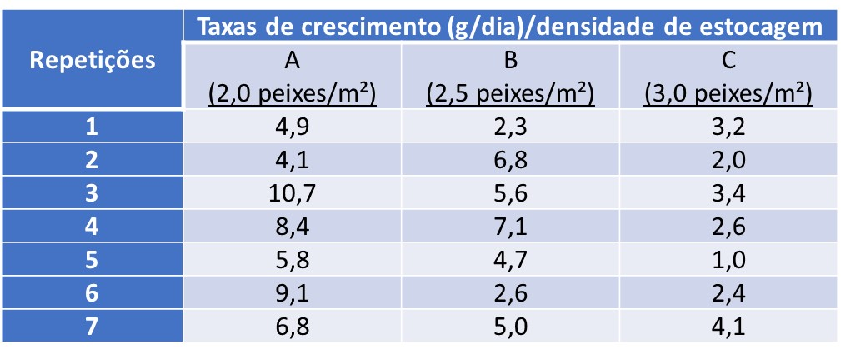
B | 5.6
B | 7.1
B | 4.7
B | 2.6
B | 5
C | 3.2
C | 2
C | 3.4
C | 2.6
C | 1
C | 2.4
C | 4.1

20.Caranguejo
Caranguejos capturados no municipio de Bragança PA. Brasil
Foram coletas individuos machos e femeas, nas estações seca e chuvosa e nas localidades de
Ajuruteua e Caratateua
Foram medidos :
LC: Largura da Carapaça (mm)
CC: Comprimento da Carapaça
Local | Sexo | Estacao | LC | CC
Caratateua | Macho | Seca | 60 | 56
Caratateua | Macho | Seca | 63 | 61
Caratateua | Macho | Seca | 69 | 67
Caratateua | Macho | Seca | 65 | 62
Caratateua | Macho | Seca | 64 | 62
Caratateua | Macho | Seca | 70 | 68
Caratateua | Macho | Seca | 60 | 58
Caratateua | Macho | Seca | 59 | 56
Caratateua | Macho | Seca | 63 | 60
Caratateua | Macho | Seca | 64 | 60
Caratateua | Macho | Seca | 68 | 67
Caratateua | Macho | Seca | 65 | 64
Caratateua | Macho | Seca | 62 | 60
Caratateua | Macho | Seca | 61 | 58
Caratateua | Macho | Seca | 74 | 72
Caratateua | Macho | Seca | 56 | 52
Caratateua | Macho | Seca | 49 | 48
Caratateua | Macho | Seca | 58 | 54
Caratateua | Macho | Seca | 69 | 67
Caratateua | Macho | Seca | 68 | 65
Caratateua | Macho | Seca | 52 | 50
Caratateua | Macho | Seca | 50 | 46
Caratateua | Macho | Seca | 74 | 72
Caratateua | Macho | Seca | 65 | 62
Caratateua | Macho | Seca | 63 | 61
Caratateua | Macho | Seca | 69 | 67
Caratateua | Macho | Seca | 52 | 50
Caratateua | Macho | Seca | 50 | 46
Caratateua | Macho | Seca | 74 | 72
Caratateua | Macho | Seca | 65 | 62
Caratateua | Macho | Seca | 63 | 61
Caratateua | Macho | Seca | 69 | 67
Caratateua | Macho | Seca | 62 | 59
Caratateua | Macho | Seca | 68 | 65
Caratateua | Femea | Seca | 60 | 57
Caratateua | Femea | Seca | 61 | 58
Caratateua | Femea | Seca | 64 | 64
Caratateua | Femea | Seca | 71 | 67
Caratateua | Femea | Seca | 64 | 63
Caratateua | Femea | Seca | 65 | 63
Caratateua | Femea | Seca | 62 | 60
Caratateua | Femea | Seca | 71 | 68
Caratateua | Femea | Seca | 66 | 65
Caratateua | Femea | Seca | 68 | 65
Caratateua | Femea | Seca | 62 | 61
Caratateua | Femea | Seca | 68 | 67
Caratateua | Femea | Seca | 62 | 61
Caratateua | Femea | Seca | 62 | 61
Caratateua | Femea | Seca | 68 | 67
Caratateua | Femea | Seca | 62 | 61
Caratateua | Femea | Seca | 64 | 63
Caratateua | Femea | Seca | 65 | 64
Caratateua | Femea | Seca | 62 | 62
Caratateua | Femea | Seca | 68 | 64
Caratateua | Femea | Seca | 64 | 64
Caratateua | Femea | Seca | 65 | 63
Caratateua | Femea | Seca | 65 | 64
Caratateua | Macho | Seca | 63 | 61
Caratateua | Macho | Seca | 64 | 63
Caratateua | Macho | Seca | 68 | 65
Caratateua | Macho | Seca | 58 | 52
Caratateua | Macho | Seca | 68 | 67
Caratateua | Macho | Seca | 52 | 50
Caratateua | Macho | Seca | 54 | 52
Caratateua | Macho | Seca | 51 | 49
Caratateua | Macho | Seca | 62 | 60
Caratateua | Macho | Seca | 67 | 66
Caratateua | Macho | Seca | 64 | 63
Caratateua | Macho | Seca | 51 | 48
Caratateua | Macho | Seca | 71 | 70
Caratateua | Macho | Seca | 54 | 51
Caratateua | Macho | Seca | 58 | 55
Caratateua | Macho | Seca | 52 | 51
Caratateua | Macho | Seca | 62 | 60
Caratateua | Macho | Seca | 63 | 63
Caratateua | Macho | Seca | 51 | 50
Caratateua | Macho | Seca | 54 | 52
Caratateua | Macho | Seca | 52 | 50
Caratateua | Macho | Seca | 50 | 46
Caratateua | Macho | Seca | 74 | 72
Caratateua | Macho | Seca | 65 | 62
Caratateua | Macho | Seca | 63 | 61
Caratateua | Macho | Seca | 69 | 67
Caratateua | Macho | Seca | 52 | 50
Caratateua | Macho | Seca | 50 | 46
Caratateua | Macho | Seca | 74 | 72
Caratateua | Macho | Seca | 65 | 62
Caratateua | Macho | Seca | 63 | 61
Caratateua | Macho | Seca | 69 | 67
Caratateua | Macho | Seca | 62 | 59
Caratateua | Macho | Seca | 68 | 65
Caratateua | Macho | Seca | 62 | 61
Caratateua | Macho | Seca | 72 | 70
Caratateua | Macho | Seca | 71 | 68
Caratateua | Macho | Seca | 61 | 60
Caratateua | Macho | Seca | 69 | 68
Caratateua | Macho | Seca | 67 | 66
Caratateua | Macho | Seca | 68 | 62
Caratateua | Macho | Seca | 69 | 68
Caratateua | Macho | Seca | 62 | 61
Caratateua | Macho | Seca | 61 | 58
Caratateua | Macho | Seca | 63 | 61
Caratateua | Macho | Seca | 65 | 62
Caratateua | Macho | Seca | 63 | 60
Caratateua | Macho | Seca | 63 | 60
Caratateua | Macho | Seca | 52 | 50
Caratateua | Macho | Seca | 71 | 70
Caratateua | Macho | Seca | 54 | 50
Caratateua | Macho | Seca | 58 | 56
Caratateua | Macho | Seca | 53 | 50
Caratateua | Macho | Seca | 69 | 67
Caratateua | Macho | Seca | 67 | 66
Caratateua | Macho | Seca | 65 | 64
Caratateua | Macho | Seca | 62 | 60
Caratateua | Macho | Seca | 64 | 62
Caratateua | Macho | Seca | 64 | 63
Caratateua | Macho | Seca | 62 | 60
Caratateua | Macho | Seca | 71 | 70
Caratateua | Macho | Seca | 45 | 42
Caratateua | Macho | Seca | 59 | 54
Caratateua | Macho | Seca | 69 | 67
Caratateua | Macho | Seca | 65 | 64
Caratateua | Macho | Seca | 66 | 63
Caratateua | Macho | Seca | 66 | 64
Caratateua | Macho | Seca | 63 | 62
Caratateua | Macho | Seca | 53 | 50
Caratateua | Macho | Seca | 69 | 67
Caratateua | Macho | Seca | 67 | 66
Caratateua | Macho | Seca | 65 | 64
Caratateua | Macho | Seca | 62 | 60
Caratateua | Femea | Seca | 68 | 67
Caratateua | Femea | Seca | 62 | 61
Caratateua | Femea | Seca | 64 | 63
Caratateua | Femea | Seca | 65 | 64
Caratateua | Femea | Seca | 71 | 67
Caratateua | Femea | Seca | 64 | 63
Caratateua | Femea | Seca | 65 | 63
Caratateua | Femea | Seca | 62 | 60
Caratateua | Femea | Seca | 63 | 63
Caratateua | Femea | Seca | 51 | 50
Caratateua | Femea | Seca | 54 | 52
Caratateua | Femea | Seca | 52 | 50
Caratateua | Femea | Seca | 50 | 46
Caratateua | Femea | Seca | 74 | 72
Caratateua | Femea | Seca | 65 | 62
Caratateua | Macho | Seca | 65 | 64
Caratateua | Macho | Seca | 62 | 60
Caratateua | Macho | Seca | 61 | 58
Caratateua | Macho | Seca | 74 | 72
Caratateua | Macho | Seca | 56 | 52
Caratateua | Macho | Seca | 49 | 48
Caratateua | Macho | Seca | 58 | 54
Caratateua | Macho | Seca | 69 | 67
Caratateua | Macho | Seca | 68 | 65
Caratateua | Macho | Seca | 52 | 50
Caratateua | Macho | Seca | 50 | 46
Caratateua | Macho | Seca | 74 | 72
Caratateua | Macho | Seca | 65 | 62
Caratateua | Macho | Seca | 63 | 61
Caratateua | Macho | Seca | 69 | 67
Caratateua | Macho | Seca | 63 | 60
Caratateua | Macho | Seca | 52 | 50
Caratateua | Macho | Seca | 71 | 70
Caratateua | Macho | Seca | 54 | 50
Caratateua | Macho | Seca | 58 | 56
Caratateua | Macho | Seca | 53 | 50
Caratateua | Macho | Seca | 65 | 62
Caratateua | Macho | Seca | 63 | 61
Caratateua | Macho | Seca | 69 | 67
Caratateua | Macho | Seca | 62 | 59
Caratateua | Macho | Seca | 68 | 65
Caratateua | Macho | Seca | 62 | 61
Caratateua | Macho | Seca | 72 | 70
Caratateua | Macho | Seca | 71 | 68
Caratateua | Macho | Seca | 61 | 60
Caratateua | Macho | Seca | 69 | 68
Caratateua | Macho | Seca | 67 | 66
Caratateua | Macho | Seca | 68 | 62
Caratateua | Macho | Seca | 63 | 62
Caratateua | Macho | Seca | 53 | 50
Caratateua | Macho | Seca | 69 | 67
Caratateua | Macho | Seca | 67 | 66
Caratateua | Macho | Seca | 65 | 64
Caratateua | Macho | Seca | 62 | 60
Caratateua | Macho | Seca | 61 | 58
Caratateua | Macho | Seca | 63 | 61
Caratateua | Macho | Seca | 65 | 62
Caratateua | Macho | Seca | 63 | 60
Caratateua | Macho | Seca | 63 | 60
Caratateua | Macho | Seca | 52 | 50
Caratateua | Macho | Seca | 50 | 46
Caratateua | Macho | Seca | 74 | 72
Caratateua | Macho | Seca | 65 | 62
Caratateua | Macho | Seca | 63 | 61
Caratateua | Macho | Seca | 69 | 67
Caratateua | Macho | Seca | 52 | 50
Caratateua | Macho | Seca | 50 | 46
Caratateua | Macho | Seca | 74 | 72
Caratateua | Macho | Seca | 65 | 62
Caratateua | Macho | Seca | 63 | 61
Caratateua | Macho | Seca | 68 | 67
Caratateua | Macho | Seca | 65 | 63
Caratateua | Macho | Seca | 62 | 60
Caratateua | Macho | Seca | 74 | 71
Caratateua | Macho | Seca | 73 | 70
Caratateua | Macho | Seca | 52 | 49
Caratateua | Macho | Seca | 69 | 65
Caratateua | Macho | Seca | 65 | 62
Caratateua | Macho | Seca | 63 | 63
Caratateua | Macho | Seca | 68 | 64
Caratateua | Macho | Seca | 64 | 61
Caratateua | Macho | Seca | 66 | 63
Caratateua | Macho | Seca | 66 | 64
Caratateua | Macho | Seca | 63 | 62
Caratateua | Macho | Seca | 53 | 50
Caratateua | Macho | Seca | 69 | 67
Caratateua | Macho | Seca | 64 | 63
Caratateua | Macho | Seca | 62 | 60
Caratateua | Macho | Seca | 71 | 70
Caratateua | Macho | Seca | 52 | 50
Caratateua | Macho | Seca | 50 | 46
Caratateua | Macho | Seca | 74 | 72
Caratateua | Macho | Seca | 65 | 62
Caratateua | Macho | Seca | 63 | 61
Caratateua | Macho | Seca | 69 | 67
Caratateua | Macho | Seca | 67 | 66
Caratateua | Macho | Seca | 65 | 64
Caratateua | Macho | Seca | 62 | 60
Caratateua | Femea | Seca | 51 | 48
Caratateua | Femea | Seca | 71 | 70
Caratateua | Femea | Seca | 54 | 51
Caratateua | Femea | Seca | 58 | 55
Caratateua | Femea | Seca | 52 | 51
Caratateua | Femea | Seca | 62 | 60
Caratateua | Femea | Seca | 63 | 63
Caratateua | Femea | Seca | 51 | 50
Caratateua | Femea | Seca | 69 | 67
Caratateua | Femea | Seca | 62 | 59
Caratateua | Femea | Seca | 68 | 65
Caratateua | Femea | Seca | 62 | 61
Caratateua | Femea | Seca | 72 | 70
Caratateua | Femea | Seca | 71 | 68
Caratateua | Femea | Seca | 61 | 60
Caratateua | Femea | Seca | 63 | 63
Caratateua | Femea | Seca | 51 | 50
Caratateua | Femea | Seca | 54 | 52
Caratateua | Femea | Seca | 52 | 50
Caratateua | Femea | Seca | 50 | 46
Caratateua | Femea | Seca | 74 | 72
Caratateua | Femea | Seca | 65 | 62
Caratateua | Femea | Seca | 63 | 61
Caratateua | Macho | Seca | 72 | 69
Caratateua | Macho | Seca | 69 | 68
Caratateua | Macho | Seca | 65 | 62
Caratateua | Macho | Seca | 68 | 67
Caratateua | Macho | Seca | 62 | 61
Caratateua | Macho | Seca | 64 | 63
Caratateua | Macho | Seca | 67 | 65
Caratateua | Macho | Seca | 65 | 63
Caratateua | Macho | Seca | 63 | 60
Caratateua | Macho | Seca | 64 | 60
Caratateua | Macho | Seca | 62 | 60
Caratateua | Macho | Seca | 63 | 63
Caratateua | Macho | Seca | 51 | 50
Caratateua | Macho | Seca | 54 | 52
Caratateua | Macho | Seca | 63 | 61
Caratateua | Macho | Seca | 68 | 67
Caratateua | Macho | Seca | 54 | 52
Caratateua | Macho | Seca | 63 | 61
Caratateua | Macho | Seca | 68 | 67
Caratateua | Macho | Seca | 68 | 65
Caratateua | Macho | Seca | 52 | 50
Caratateua | Macho | Seca | 50 | 46
Caratateua | Macho | Seca | 74 | 72
Caratateua | Macho | Seca | 65 | 62
Caratateua | Macho | Seca | 63 | 61
Caratateua | Macho | Seca | 69 | 67
Caratateua | Macho | Seca | 52 | 50
Caratateua | Macho | Seca | 50 | 46
Caratateua | Macho | Seca | 74 | 72
Caratateua | Macho | Seca | 65 | 62
Caratateua | Macho | Seca | 63 | 61
Caratateua | Macho | Seca | 69 | 67
Caratateua | Macho | Seca | 62 | 59
Caratateua | Macho | Seca | 68 | 65
Caratateua | Macho | Seca | 67 | 61
Caratateua | Macho | Seca | 67 | 65
Caratateua | Macho | Seca | 61 | 58
Caratateua | Macho | Seca | 58 | 56
Caratateua | Macho | Seca | 69 | 65
Caratateua | Macho | Seca | 62 | 60
Caratateua | Macho | Seca | 64 | 63
Caratateua | Macho | Seca | 67 | 66
Caratateua | Macho | Seca | 68 | 62
Caratateua | Macho | Seca | 69 | 68
Caratateua | Macho | Seca | 62 | 61
Caratateua | Macho | Seca | 61 | 58
Caratateua | Macho | Seca | 63 | 61
Caratateua | Macho | Seca | 65 | 62
Caratateua | Macho | Seca | 63 | 60
Caratateua | Macho | Seca | 52 | 50
Caratateua | Macho | Seca | 71 | 70
Caratateua | Macho | Seca | 54 | 50
Caratateua | Macho | Seca | 58 | 56
Caratateua | Macho | Seca | 53 | 50
Caratateua | Macho | Seca | 69 | 67
Caratateua | Femea | Seca | 64 | 62
Caratateua | Femea | Seca | 70 | 68
Caratateua | Femea | Seca | 60 | 58
Caratateua | Femea | Seca | 69 | 68
Caratateua | Femea | Seca | 67 | 65
Caratateua | Femea | Seca | 52 | 50
Caratateua | Femea | Seca | 54 | 52
Caratateua | Femea | Seca | 67 | 66
Caratateua | Femea | Seca | 69 | 68
Caratateua | Macho | Seca | 63 | 63
Caratateua | Macho | Seca | 51 | 50
Caratateua | Macho | Seca | 54 | 52
Caratateua | Macho | Seca | 63 | 61
Caratateua | Macho | Seca | 68 | 67
Caratateua | Macho | Seca | 65 | 63
Caratateua | Macho | Seca | 62 | 60
Caratateua | Macho | Seca | 74 | 71
Caratateua | Macho | Seca | 73 | 70
Caratateua | Macho | Seca | 52 | 49
Caratateua | Macho | Seca | 69 | 65
Caratateua | Macho | Seca | 65 | 62
Caratateua | Macho | Seca | 63 | 63
Caratateua | Macho | Seca | 68 | 64
Caratateua | Macho | Seca | 64 | 61
Caratateua | Macho | Seca | 62 | 61
Caratateua | Macho | Seca | 68 | 67
Caratateua | Macho | Seca | 67 | 66
Caratateua | Macho | Seca | 65 | 63
Caratateua | Macho | Seca | 62 | 60
Caratateua | Macho | Seca | 64 | 62
Caratateua | Macho | Seca | 69 | 67
Caratateua | Macho | Seca | 63 | 62
Caratateua | Macho | Seca | 55 | 54
Caratateua | Macho | Seca | 62 | 60
Caratateua | Macho | Seca | 69 | 66
Caratateua | Macho | Seca | 63 | 61
Caratateua | Macho | Seca | 64 | 63
Caratateua | Macho | Seca | 67 | 66
Caratateua | Macho | Seca | 65 | 64
Caratateua | Macho | Seca | 62 | 60
Caratateua | Macho | Seca | 64 | 62
Caratateua | Macho | Seca | 64 | 63
Caratateua | Macho | Seca | 62 | 60
Caratateua | Macho | Seca | 71 | 70
Caratateua | Macho | Seca | 45 | 42
Caratateua | Macho | Seca | 59 | 54
Caratateua | Macho | Seca | 69 | 67
Caratateua | Macho | Seca | 65 | 64
Caratateua | Macho | Seca | 66 | 63
Caratateua | Macho | Seca | 66 | 64
Caratateua | Macho | Seca | 63 | 62
Caratateua | Macho | Seca | 61 | 60
Caratateua | Macho | Seca | 64 | 62
Caratateua | Macho | Seca | 62 | 61
Caratateua | Macho | Seca | 68 | 67
Caratateua | Macho | Seca | 67 | 65
Caratateua | Macho | Seca | 63 | 62
Caratateua | Macho | Seca | 69 | 68
Caratateua | Macho | Seca | 65 | 65
Caratateua | Macho | Seca | 62 | 60
Caratateua | Macho | Seca | 68 | 66
Caratateua | Macho | Seca | 63 | 60
Caratateua | Macho | Seca | 66 | 65
Caratateua | Macho | Seca | 64 | 62
Caratateua | Macho | Seca | 68 | 65
Caratateua | Macho | Seca | 65 | 62
Caratateua | Macho | Seca | 72 | 69
Caratateua | Macho | Seca | 69 | 68
Caratateua | Macho | Seca | 65 | 62
Caratateua | Macho | Seca | 68 | 67
Caratateua | Macho | Seca | 62 | 61
Caratateua | Macho | Seca | 64 | 63
Caratateua | Macho | Seca | 67 | 65
Caratateua | Macho | Seca | 65 | 63
Caratateua | Macho | Seca | 62 | 60
Caratateua | Macho | Seca | 52 | 50
Caratateua | Macho | Seca | 68 | 67
Caratateua | Macho | Seca | 64 | 62
Caratateua | Macho | Seca | 62 | 61
Caratateua | Macho | Seca | 72 | 70
Caratateua | Macho | Seca | 71 | 68
Caratateua | Macho | Seca | 61 | 60
Caratateua | Macho | Seca | 69 | 68
Caratateua | Macho | Seca | 66 | 65
Caratateua | Macho | Seca | 65 | 64
Caratateua | Macho | Seca | 65 | 64
Caratateua | Macho | Seca | 62 | 62
Caratateua | Macho | Seca | 61 | 60
Caratateua | Macho | Seca | 65 | 65
Caratateua | Macho | Seca | 68 | 67
Caratateua | Femea | Seca | 69 | 65
Caratateua | Femea | Seca | 65 | 62
Caratateua | Femea | Seca | 63 | 63
Caratateua | Femea | Seca | 68 | 64
Caratateua | Femea | Seca | 64 | 61
Caratateua | Femea | Seca | 62 | 61
Caratateua | Femea | Seca | 68 | 67
Caratateua | Macho | Seca | 65 | 62
Caratateua | Macho | Seca | 63 | 61
Caratateua | Macho | Seca | 69 | 67
Caratateua | Macho | Seca | 52 | 50
Caratateua | Macho | Seca | 64 | 63
Caratateua | Macho | Seca | 61 | 60
Caratateua | Macho | Seca | 68 | 67
Caratateua | Macho | Seca | 68 | 65
Caratateua | Macho | Seca | 52 | 50
Caratateua | Macho | Seca | 50 | 46
Caratateua | Macho | Seca | 65 | 64
Caratateua | Macho | Seca | 62 | 62
Caratateua | Macho | Seca | 61 | 60
Caratateua | Macho | Seca | 68 | 66
Caratateua | Macho | Seca | 67 | 65
Caratateua | Macho | Seca | 61 | 61
Caratateua | Macho | Seca | 65 | 63
Caratateua | Macho | Seca | 62 | 60
Caratateua | Macho | Seca | 74 | 71
Caratateua | Macho | Seca | 73 | 70
Caratateua | Macho | Seca | 53 | 50
Caratateua | Macho | Seca | 52 | 50
Caratateua | Macho | Seca | 50 | 46
Caratateua | Macho | Seca | 63 | 61
Caratateua | Macho | Seca | 54 | 50
Caratateua | Macho | Seca | 58 | 56
Caratateua | Macho | Seca | 53 | 50
Caratateua | Macho | Seca | 69 | 67
Caratateua | Macho | Seca | 71 | 70
Caratateua | Macho | Seca | 54 | 50
Caratateua | Macho | Seca | 58 | 56
Caratateua | Macho | Seca | 53 | 50
Caratateua | Macho | Seca | 69 | 67
Caratateua | Macho | Seca | 64 | 60
Caratateua | Macho | Seca | 68 | 67
Caratateua | Macho | Seca | 65 | 64
Caratateua | Macho | Seca | 62 | 60
Ajuruteua | Macho | Seca | 65 | 62
Ajuruteua | Macho | Seca | 63 | 61
Ajuruteua | Macho | Seca | 69 | 67
Ajuruteua | Macho | Seca | 52 | 50
Ajuruteua | Macho | Seca | 50 | 46
Ajuruteua | Macho | Seca | 74 | 72
Ajuruteua | Macho | Seca | 65 | 62
Ajuruteua | Macho | Seca | 63 | 61
Ajuruteua | Macho | Seca | 74 | 72
Ajuruteua | Macho | Seca | 65 | 62
Ajuruteua | Macho | Seca | 63 | 61
Ajuruteua | Macho | Seca | 69 | 67
Ajuruteua | Macho | Seca | 63 | 60
Ajuruteua | Macho | Seca | 68 | 62
Ajuruteua | Macho | Seca | 63 | 62
Ajuruteua | Macho | Seca | 53 | 50
Ajuruteua | Macho | Seca | 52 | 50
Ajuruteua | Macho | Seca | 50 | 46
Ajuruteua | Macho | Seca | 63 | 61
Ajuruteua | Macho | Seca | 69 | 67
Ajuruteua | Macho | Seca | 72 | 70
Ajuruteua | Macho | Seca | 62 | 60
Ajuruteua | Macho | Seca | 61 | 58
Ajuruteua | Macho | Seca | 54 | 50
Ajuruteua | Macho | Seca | 58 | 56
Ajuruteua | Macho | Seca | 53 | 50
Ajuruteua | Macho | Seca | 62 | 59
Ajuruteua | Macho | Seca | 68 | 65
Ajuruteua | Macho | Seca | 50 | 46
Ajuruteua | Macho | Seca | 74 | 72
Ajuruteua | Macho | Seca | 65 | 62
Ajuruteua | Femea | Seca | 69 | 67
Ajuruteua | Femea | Seca | 71 | 70
Ajuruteua | Macho | Seca | 74 | 72
Ajuruteua | Macho | Seca | 56 | 52
Ajuruteua | Macho | Seca | 49 | 48
Ajuruteua | Macho | Seca | 58 | 54
Ajuruteua | Macho | Seca | 64 | 63
Ajuruteua | Macho | Seca | 67 | 66
Ajuruteua | Macho | Seca | 68 | 62
Ajuruteua | Macho | Seca | 64 | 63
Ajuruteua | Macho | Seca | 68 | 65
Ajuruteua | Macho | Seca | 58 | 52
Ajuruteua | Macho | Seca | 68 | 67
Ajuruteua | Macho | Seca | 49 | 48
Ajuruteua | Macho | Seca | 58 | 54
Ajuruteua | Macho | Seca | 69 | 67
Ajuruteua | Macho | Seca | 68 | 65
Ajuruteua | Macho | Seca | 69 | 67
Ajuruteua | Macho | Seca | 52 | 50
Ajuruteua | Macho | Seca | 50 | 46
Ajuruteua | Macho | Seca | 67 | 66
Ajuruteua | Macho | Seca | 68 | 62
Ajuruteua | Macho | Seca | 69 | 68
Ajuruteua | Macho | Seca | 65 | 62
Ajuruteua | Macho | Seca | 63 | 61
Ajuruteua | Macho | Seca | 69 | 67
Ajuruteua | Macho | Seca | 67 | 65
Ajuruteua | Macho | Seca | 70 | 68
Ajuruteua | Macho | Seca | 59 | 56
Ajuruteua | Macho | Seca | 63 | 60
Ajuruteua | Macho | Seca | 64 | 60
Ajuruteua | Macho | Seca | 52 | 51
Ajuruteua | Macho | Seca | 62 | 60
Ajuruteua | Femea | Seca | 53 | 50
Ajuruteua | Femea | Seca | 65 | 62
Ajuruteua | Femea | Seca | 63 | 61
Ajuruteua | Macho | Seca | 63 | 63
Ajuruteua | Macho | Seca | 64 | 62
Ajuruteua | Macho | Seca | 68 | 66
Ajuruteua | Macho | Seca | 67 | 65
Ajuruteua | Macho | Seca | 61 | 61
Ajuruteua | Macho | Seca | 69 | 68
Ajuruteua | Macho | Seca | 67 | 65
Ajuruteua | Macho | Seca | 70 | 68
Ajuruteua | Macho | Seca | 64 | 63
Ajuruteua | Macho | Seca | 61 | 60
Ajuruteua | Macho | Seca | 68 | 67
Ajuruteua | Macho | Seca | 69 | 69
Ajuruteua | Macho | Seca | 62 | 61
Ajuruteua | Macho | Seca | 62 | 60
Ajuruteua | Macho | Seca | 62 | 60
Ajuruteua | Macho | Seca | 63 | 63
Ajuruteua | Macho | Seca | 64 | 62
Ajuruteua | Macho | Seca | 68 | 67
Ajuruteua | Macho | Seca | 67 | 67
Ajuruteua | Macho | Seca | 67 | 66
Ajuruteua | Macho | Seca | 69 | 68
Ajuruteua | Macho | Seca | 64 | 63
Ajuruteua | Macho | Seca | 65 | 65
Ajuruteua | Macho | Seca | 66 | 65
Ajuruteua | Macho | Seca | 70 | 69
Ajuruteua | Macho | Seca | 65 | 64
Ajuruteua | Femea | Seca | 63 | 62
Ajuruteua | Femea | Seca | 55 | 54
Ajuruteua | Femea | Seca | 62 | 60
Ajuruteua | Femea | Seca | 69 | 66
Ajuruteua | Femea | Seca | 62 | 60
Ajuruteua | Macho | Chuvosa | 69 | 47
Ajuruteua | Macho | Chuvosa | 79 | 54
Ajuruteua | Macho | Chuvosa | 63 | 46
Ajuruteua | Macho | Chuvosa | 62 | 42
Ajuruteua | Macho | Chuvosa | 75 | 48
Ajuruteua | Macho | Chuvosa | 66 | 43
Ajuruteua | Macho | Chuvosa | 73 | 47
Ajuruteua | Macho | Chuvosa | 73 | 55
Ajuruteua | Macho | Chuvosa | 64 | 44
Ajuruteua | Macho | Chuvosa | 64 | 45
Ajuruteua | Macho | Chuvosa | 80 | 59
Ajuruteua | Macho | Chuvosa | 74 | 52
Ajuruteua | Macho | Chuvosa | 73 | 50
Ajuruteua | Macho | Chuvosa | 67 | 50
Ajuruteua | Macho | Chuvosa | 71 | 46
Ajuruteua | Macho | Chuvosa | 73 | 53
Ajuruteua | Macho | Chuvosa | 65 | 51
Ajuruteua | Macho | Chuvosa | 64 | 47
Ajuruteua | Macho | Chuvosa | 68 | 45
Ajuruteua | Macho | Chuvosa | 73 | 52
Ajuruteua | Macho | Chuvosa | 66 | 47
Ajuruteua | Macho | Chuvosa | 73 | 54
Ajuruteua | Macho | Chuvosa | 72 | 55
Ajuruteua | Macho | Chuvosa | 74 | 53
Ajuruteua | Macho | Chuvosa | 64 | 49
Ajuruteua | Macho | Chuvosa | 75 | 57
Ajuruteua | Macho | Chuvosa | 70 | 50
Ajuruteua | Macho | Chuvosa | 66 | 46
Ajuruteua | Macho | Chuvosa | 64 | 45
Ajuruteua | Macho | Chuvosa | 68 | 49
Ajuruteua | Macho | Chuvosa | 72 | 51
Ajuruteua | Macho | Chuvosa | 74 | 55
Ajuruteua | Macho | Chuvosa | 63 | 54
Ajuruteua | Macho | Chuvosa | 64 | 46
Ajuruteua | Macho | Chuvosa | 72 | 54
Ajuruteua | Macho | Chuvosa | 76 | 51
Ajuruteua | Macho | Chuvosa | 62 | 47
Ajuruteua | Femea | Chuvosa | 69 | 47
Ajuruteua | Femea | Chuvosa | 66 | 47
Ajuruteua | Femea | Chuvosa | 74 | 49
Ajuruteua | Femea | Chuvosa | 73 | 54
Ajuruteua | Femea | Chuvosa | 66 | 49
Ajuruteua | Femea | Chuvosa | 77 | 53
Ajuruteua | Femea | Chuvosa | 71 | 48
Ajuruteua | Femea | Chuvosa | 67 | 46
Ajuruteua | Femea | Chuvosa | 65 | 46
Ajuruteua | Femea | Chuvosa | 69 | 49
Ajuruteua | Femea | Chuvosa | 67 | 49
Ajuruteua | Femea | Chuvosa | 63 | 40
Ajuruteua | Macho | Chuvosa | 78 | 56
Ajuruteua | Macho | Chuvosa | 74 | 53
Ajuruteua | Macho | Chuvosa | 73 | 51
Ajuruteua | Macho | Chuvosa | 75 | 52
Ajuruteua | Macho | Chuvosa | 75 | 52
Ajuruteua | Macho | Chuvosa | 75 | 56
Ajuruteua | Macho | Chuvosa | 76 | 53
Ajuruteua | Macho | Chuvosa | 76 | 56
Ajuruteua | Macho | Chuvosa | 70 | 47
Ajuruteua | Macho | Chuvosa | 73 | 54
Ajuruteua | Macho | Chuvosa | 77 | 56
Ajuruteua | Macho | Chuvosa | 76 | 53
Ajuruteua | Macho | Chuvosa | 75 | 50
Ajuruteua | Macho | Chuvosa | 69 | 49
Ajuruteua | Macho | Chuvosa | 77 | 56
Ajuruteua | Macho | Chuvosa | 75 | 47
Ajuruteua | Macho | Chuvosa | 70 | 55
Ajuruteua | Macho | Chuvosa | 77 | 55
Ajuruteua | Macho | Chuvosa | 77 | 57
Ajuruteua | Macho | Chuvosa | 66 | 47
Ajuruteua | Macho | Chuvosa | 71 | 54
Ajuruteua | Macho | Chuvosa | 73 | 54
Ajuruteua | Macho | Chuvosa | 76 | 56
Ajuruteua | Macho | Chuvosa | 78 | 61
Ajuruteua | Macho | Chuvosa | 71 | 52
Ajuruteua | Macho | Chuvosa | 76 | 53
Ajuruteua | Macho | Chuvosa | 77 | 53
Ajuruteua | Macho | Chuvosa | 76 | 55
Ajuruteua | Macho | Chuvosa | 75 | 59
Ajuruteua | Macho | Chuvosa | 77 | 56
Ajuruteua | Macho | Chuvosa | 73 | 54
Ajuruteua | Macho | Chuvosa | 76 | 57
Ajuruteua | Macho | Chuvosa | 74 | 56
Ajuruteua | Macho | Chuvosa | 79 | 57
Ajuruteua | Macho | Chuvosa | 71 | 50
Ajuruteua | Macho | Chuvosa | 72 | 51
Ajuruteua | Macho | Chuvosa | 76 | 52
Ajuruteua | Macho | Chuvosa | 71 | 52
Ajuruteua | Macho | Chuvosa | 69 | 51
Ajuruteua | Macho | Chuvosa | 75 | 56
Ajuruteua | Macho | Chuvosa | 68 | 50
Ajuruteua | Macho | Chuvosa | 77 | 54
Ajuruteua | Macho | Chuvosa | 72 | 54
Ajuruteua | Macho | Chuvosa | 71 | 52
Ajuruteua | Femea | Chuvosa | 64 | 57
Ajuruteua | Femea | Chuvosa | 59 | 49
Ajuruteua | Femea | Chuvosa | 62 | 49
Ajuruteua | Femea | Chuvosa | 73 | 52
Ajuruteua | Femea | Chuvosa | 74 | 54
Ajuruteua | Femea | Chuvosa | 58 | 45
Ajuruteua | Femea | Chuvosa | 65 | 50
Ajuruteua | Femea | Chuvosa | 68 | 42
Ajuruteua | Femea | Chuvosa | 72 | 54
Ajuruteua | Femea | Chuvosa | 59 | 41
Ajuruteua | Femea | Chuvosa | 64 | 52
Ajuruteua | Femea | Chuvosa | 61 | 48
Ajuruteua | Femea | Chuvosa | 74 | 53
Ajuruteua | Femea | Chuvosa | 53 | 40
Ajuruteua | Femea | Chuvosa | 57 | 41
Ajuruteua | Femea | Chuvosa | 71 | 55
Ajuruteua | Femea | Chuvosa | 63 | 52
Ajuruteua | Femea | Chuvosa | 68 | 58
Ajuruteua | Femea | Chuvosa | 67 | 55
Ajuruteua | Femea | Chuvosa | 64 | 43
Ajuruteua | Femea | Chuvosa | 63 | 58
Ajuruteua | Femea | Chuvosa | 71 | 55
Ajuruteua | Femea | Chuvosa | 65 | 43
Ajuruteua | Femea | Chuvosa | 61 | 44
Ajuruteua | Femea | Chuvosa | 53 | 39
Ajuruteua | Femea | Chuvosa | 49 | 31
Ajuruteua | Femea | Chuvosa | 58 | 39
Ajuruteua | Femea | Chuvosa | 67 | 55
Ajuruteua | Femea | Chuvosa | 69 | 56
Ajuruteua | Femea | Chuvosa | 71 | 59
Ajuruteua | Femea | Chuvosa | 64 | 55
Ajuruteua | Femea | Chuvosa | 59 | 42
Ajuruteua | Femea | Chuvosa | 58 | 42
Ajuruteua | Femea | Chuvosa | 74 | 54
Ajuruteua | Femea | Chuvosa | 71 | 57
Ajuruteua | Femea | Chuvosa | 62 | 49
Ajuruteua | Femea | Chuvosa | 61 | 51
Ajuruteua | Femea | Chuvosa | 73 | 61
Ajuruteua | Femea | Chuvosa | 68 | 52
Ajuruteua | Femea | Chuvosa | 65 | 54
Ajuruteua | Femea | Chuvosa | 62 | 49
Ajuruteua | Femea | Chuvosa | 73 | 59
Ajuruteua | Femea | Chuvosa | 74 | 61
Ajuruteua | Femea | Chuvosa | 59 | 42
Ajuruteua | Femea | Chuvosa | 62 | 51
Ajuruteua | Femea | Chuvosa | 58 | 49
Ajuruteua | Femea | Chuvosa | 64 | 55
Ajuruteua | Femea | Chuvosa | 68 | 54
Ajuruteua | Femea | Chuvosa | 67 | 56
Ajuruteua | Femea | Chuvosa | 72 | 59
Ajuruteua | Femea | Chuvosa | 59 | 42
Ajuruteua | Femea | Chuvosa | 59 | 43
Ajuruteua | Femea | Chuvosa | 63 | 52
Ajuruteua | Femea | Chuvosa | 67 | 52
Ajuruteua | Femea | Chuvosa | 74 | 57
Ajuruteua | Femea | Chuvosa | 53 | 44
Ajuruteua | Femea | Chuvosa | 55 | 42
Ajuruteua | Femea | Chuvosa | 64 | 54
Ajuruteua | Femea | Chuvosa | 52 | 39
Ajuruteua | Femea | Chuvosa | 72 | 58
Ajuruteua | Femea | Chuvosa | 73 | 61
Ajuruteua | Femea | Chuvosa | 59 | 42
Ajuruteua | Femea | Chuvosa | 66 | 50
Ajuruteua | Femea | Chuvosa | 62 | 54
Ajuruteua | Femea | Chuvosa | 61 | 43
Ajuruteua | Femea | Chuvosa | 74 | 56
Ajuruteua | Femea | Chuvosa | 67 | 49
Ajuruteua | Femea | Chuvosa | 64 | 53
Ajuruteua | Femea | Chuvosa | 53 | 39
Ajuruteua | Femea | Chuvosa | 55 | 42
Ajuruteua | Femea | Chuvosa | 69 | 51
Ajuruteua | Femea | Chuvosa | 67 | 49
Ajuruteua | Femea | Chuvosa | 73 | 59
Ajuruteua | Femea | Chuvosa | 67 | 59
Ajuruteua | Femea | Chuvosa | 69 | 58
Ajuruteua | Femea | Chuvosa | 74 | 61
Ajuruteua | Femea | Chuvosa | 63 | 56
Ajuruteua | Femea | Chuvosa | 65 | 52
Ajuruteua | Femea | Chuvosa | 59 | 49
Ajuruteua | Femea | Chuvosa | 53 | 39
Ajuruteua | Femea | Chuvosa | 64 | 48
Ajuruteua | Femea | Chuvosa | 69 | 51
Ajuruteua | Femea | Chuvosa | 52 | 38
Ajuruteua | Femea | Chuvosa | 57 | 39
Ajuruteua | Femea | Chuvosa | 72 | 54
Ajuruteua | Femea | Chuvosa | 71 | 52
Ajuruteua | Femea | Chuvosa | 63 | 49
Ajuruteua | Macho | Chuvosa | 70 | 52
Ajuruteua | Macho | Chuvosa | 69 | 49
Ajuruteua | Macho | Chuvosa | 69 | 52
Ajuruteua | Macho | Chuvosa | 77 | 59
Ajuruteua | Macho | Chuvosa | 80 | 58
Ajuruteua | Macho | Chuvosa | 75 | 56
Ajuruteua | Macho | Chuvosa | 70 | 46
Ajuruteua | Macho | Chuvosa | 70 | 50
Ajuruteua | Macho | Chuvosa | 73 | 51
Ajuruteua | Macho | Chuvosa | 62 | 45
Ajuruteua | Macho | Chuvosa | 72 | 52
Ajuruteua | Macho | Chuvosa | 73 | 52
Ajuruteua | Macho | Chuvosa | 72 | 51
Ajuruteua | Macho | Chuvosa | 69 | 48
Ajuruteua | Macho | Chuvosa | 74 | 53
Ajuruteua | Macho | Chuvosa | 65 | 49
Ajuruteua | Macho | Chuvosa | 75 | 52
Ajuruteua | Macho | Chuvosa | 65 | 47
Ajuruteua | Macho | Chuvosa | 72 | 50
Ajuruteua | Macho | Chuvosa | 73 | 53
Ajuruteua | Macho | Chuvosa | 65 | 49
Ajuruteua | Macho | Chuvosa | 77 | 50
Ajuruteua | Macho | Chuvosa | 78 | 58
Ajuruteua | Macho | Chuvosa | 71 | 53
Ajuruteua | Macho | Chuvosa | 71 | 46
Ajuruteua | Macho | Chuvosa | 72 | 50
Ajuruteua | Macho | Chuvosa | 71 | 45
Ajuruteua | Macho | Chuvosa | 74 | 53
Ajuruteua | Macho | Chuvosa | 73 | 53
Ajuruteua | Macho | Chuvosa | 60 | 48
Ajuruteua | Macho | Chuvosa | 77 | 54
Ajuruteua | Macho | Chuvosa | 64 | 42
Ajuruteua | Macho | Chuvosa | 76 | 50
Ajuruteua | Macho | Chuvosa | 71 | 55
Ajuruteua | Macho | Chuvosa | 72 | 51
Ajuruteua | Macho | Chuvosa | 67 | 49
Ajuruteua | Macho | Chuvosa | 66 | 46
Ajuruteua | Macho | Chuvosa | 76 | 54
Ajuruteua | Macho | Chuvosa | 68 | 46
Ajuruteua | Macho | Chuvosa | 71 | 47
Ajuruteua | Macho | Chuvosa | 72 | 45
Ajuruteua | Macho | Chuvosa | 70 | 50
Ajuruteua | Macho | Chuvosa | 69 | 51
Ajuruteua | Macho | Chuvosa | 70 | 54
Ajuruteua | Macho | Chuvosa | 72 | 49
Ajuruteua | Macho | Chuvosa | 66 | 48
Ajuruteua | Macho | Chuvosa | 75 | 57
Ajuruteua | Macho | Chuvosa | 65 | 48
Ajuruteua | Macho | Chuvosa | 70 | 47
Ajuruteua | Macho | Chuvosa | 68 | 46
Ajuruteua | Macho | Chuvosa | 64 | 46
Ajuruteua | Macho | Chuvosa | 67 | 50
Ajuruteua | Macho | Chuvosa | 61 | 48
Ajuruteua | Macho | Chuvosa | 72 | 60
Ajuruteua | Macho | Chuvosa | 75 | 56
Ajuruteua | Macho | Chuvosa | 74 | 49
Ajuruteua | Macho | Chuvosa | 65 | 43
Ajuruteua | Macho | Chuvosa | 76 | 50
Ajuruteua | Macho | Chuvosa | 70 | 49
Ajuruteua | Macho | Chuvosa | 70 | 49
Ajuruteua | Macho | Chuvosa | 69 | 53
Ajuruteua | Macho | Chuvosa | 71 | 53
Ajuruteua | Macho | Chuvosa | 63 | 46
Ajuruteua | Macho | Chuvosa | 70 | 49
Ajuruteua | Macho | Chuvosa | 74 | 50
Ajuruteua | Macho | Chuvosa | 69 | 47
Ajuruteua | Macho | Chuvosa | 74 | 51
Ajuruteua | Macho | Chuvosa | 71 | 59
Ajuruteua | Macho | Chuvosa | 71 | 51
Ajuruteua | Macho | Chuvosa | 72 | 54
Ajuruteua | Macho | Chuvosa | 68 | 48
Ajuruteua | Macho | Chuvosa | 65 | 40
Ajuruteua | Macho | Chuvosa | 57 | 46
Ajuruteua | Macho | Chuvosa | 71 | 50
Ajuruteua | Macho | Chuvosa | 66 | 44
Ajuruteua | Macho | Chuvosa | 66 | 48
Ajuruteua | Macho | Chuvosa | 65 | 52
Ajuruteua | Macho | Chuvosa | 60 | 49
Ajuruteua | Macho | Chuvosa | 67 | 52
Ajuruteua | Macho | Chuvosa | 70 | 52
Ajuruteua | Macho | Chuvosa | 68 | 46
Ajuruteua | Macho | Chuvosa | 71 | 45
Ajuruteua | Macho | Chuvosa | 68 | 50
Ajuruteua | Macho | Chuvosa | 74 | 54
Ajuruteua | Macho | Chuvosa | 68 | 50
Ajuruteua | Macho | Chuvosa | 74 | 54
Ajuruteua | Macho | Chuvosa | 65 | 50
Ajuruteua | Macho | Chuvosa | 70 | 54
Ajuruteua | Macho | Chuvosa | 72 | 43
Ajuruteua | Macho | Chuvosa | 64 | 46
Ajuruteua | Macho | Chuvosa | 67 | 46
Ajuruteua | Macho | Chuvosa | 74 | 56
Ajuruteua | Macho | Chuvosa | 64 | 47
Ajuruteua | Macho | Chuvosa | 69 | 46
Ajuruteua | Macho | Chuvosa | 62 | 46
Ajuruteua | Macho | Chuvosa | 63 | 49
Ajuruteua | Macho | Chuvosa | 69 | 54
Ajuruteua | Macho | Chuvosa | 66 | 47
Ajuruteua | Macho | Chuvosa | 68 | 45
Ajuruteua | Macho | Chuvosa | 73 | 47
Ajuruteua | Macho | Chuvosa | 70 | 50
Ajuruteua | Femea | Chuvosa | 65 | 49
Ajuruteua | Femea | Chuvosa | 59 | 41
Ajuruteua | Femea | Chuvosa | 52 | 40
Ajuruteua | Femea | Chuvosa | 67 | 51
Ajuruteua | Femea | Chuvosa | 69 | 53
Ajuruteua | Femea | Chuvosa | 70 | 53
Ajuruteua | Femea | Chuvosa | 72 | 54
Ajuruteua | Femea | Chuvosa | 64 | 50
Ajuruteua | Femea | Chuvosa | 62 | 49
Ajuruteua | Femea | Chuvosa | 68 | 52
Ajuruteua | Femea | Chuvosa | 65 | 52
Ajuruteua | Femea | Chuvosa | 59 | 42
Ajuruteua | Femea | Chuvosa | 56 | 41
Ajuruteua | Femea | Chuvosa | 74 | 58
Ajuruteua | Femea | Chuvosa | 71 | 52
Ajuruteua | Femea | Chuvosa | 64 | 49
Ajuruteua | Femea | Chuvosa | 68 | 51
Ajuruteua | Femea | Chuvosa | 67 | 51
Ajuruteua | Femea | Chuvosa | 52 | 39
Ajuruteua | Femea | Chuvosa | 63 | 55
Ajuruteua | Femea | Chuvosa | 61 | 52
Ajuruteua | Femea | Chuvosa | 59 | 41
Ajuruteua | Femea | Chuvosa | 53 | 38
Ajuruteua | Femea | Chuvosa | 72 | 61
Ajuruteua | Femea | Chuvosa | 74 | 61
Ajuruteua | Femea | Chuvosa | 73 | 62
Ajuruteua | Femea | Chuvosa | 62 | 50
Ajuruteua | Femea | Chuvosa | 69 | 51
Ajuruteua | Femea | Chuvosa | 65 | 49
Ajuruteua | Femea | Chuvosa | 66 | 49
Ajuruteua | Femea | Chuvosa | 57 | 40
Ajuruteua | Femea | Chuvosa | 55 | 43
Ajuruteua | Femea | Chuvosa | 62 | 51
Ajuruteua | Femea | Chuvosa | 66 | 48
Ajuruteua | Femea | Chuvosa | 72 | 54
Ajuruteua | Femea | Chuvosa | 70 | 51
Ajuruteua | Femea | Chuvosa | 48 | 29
Ajuruteua | Femea | Chuvosa | 59 | 41
Ajuruteua | Femea | Chuvosa | 57 | 39
Ajuruteua | Femea | Chuvosa | 61 | 44
Ajuruteua | Femea | Chuvosa | 73 | 59
Ajuruteua | Femea | Chuvosa | 58 | 43
Ajuruteua | Femea | Chuvosa | 65 | 49
Ajuruteua | Femea | Chuvosa | 63 | 50
Ajuruteua | Femea | Chuvosa | 67 | 52
Ajuruteua | Femea | Chuvosa | 69 | 52
Ajuruteua | Femea | Chuvosa | 59 | 43
Ajuruteua | Femea | Chuvosa | 63 | 54
Ajuruteua | Femea | Chuvosa | 66 | 50
Ajuruteua | Femea | Chuvosa | 74 | 59
Ajuruteua | Femea | Chuvosa | 68 | 49
Ajuruteua | Femea | Chuvosa | 72 | 53
Ajuruteua | Femea | Chuvosa | 64 | 47
Ajuruteua | Femea | Chuvosa | 61 | 40
Ajuruteua | Femea | Chuvosa | 69 | 51
Ajuruteua | Femea | Chuvosa | 52 | 39
Ajuruteua | Femea | Chuvosa | 73 | 54
Ajuruteua | Femea | Chuvosa | 59 | 39
Ajuruteua | Femea | Chuvosa | 64 | 53
Ajuruteua | Femea | Chuvosa | 62 | 48
Ajuruteua | Femea | Chuvosa | 61 | 49
Ajuruteua | Femea | Chuvosa | 65 | 52
Ajuruteua | Femea | Chuvosa | 68 | 54
Ajuruteua | Femea | Chuvosa | 62 | 51
Ajuruteua | Femea | Chuvosa | 73 | 54
Ajuruteua | Femea | Chuvosa | 71 | 55
Ajuruteua | Femea | Chuvosa | 64 | 52
Ajuruteua | Femea | Chuvosa | 53 | 38
Ajuruteua | Femea | Chuvosa | 56 | 38
Ajuruteua | Macho | Chuvosa | 81 | 57
Ajuruteua | Macho | Chuvosa | 72 | 47
Ajuruteua | Macho | Chuvosa | 70 | 54
Ajuruteua | Macho | Chuvosa | 73 | 53
Ajuruteua | Macho | Chuvosa | 70 | 53
Ajuruteua | Macho | Chuvosa | 69 | 51
Ajuruteua | Macho | Chuvosa | 70 | 50
Ajuruteua | Macho | Chuvosa | 70 | 49
Ajuruteua | Macho | Chuvosa | 71 | 51
Ajuruteua | Macho | Chuvosa | 68 | 54
Ajuruteua | Macho | Chuvosa | 67 | 49
Ajuruteua | Macho | Chuvosa | 66 | 48
Ajuruteua | Macho | Chuvosa | 67 | 49
Ajuruteua | Macho | Chuvosa | 72 | 53
Ajuruteua | Macho | Chuvosa | 76 | 49
Ajuruteua | Macho | Chuvosa | 70 | 44
Ajuruteua | Macho | Chuvosa | 75 | 55
Ajuruteua | Macho | Chuvosa | 68 | 50
Ajuruteua | Macho | Chuvosa | 66 | 44
Ajuruteua | Macho | Chuvosa | 71 | 55
Ajuruteua | Macho | Chuvosa | 69 | 50
Ajuruteua | Macho | Chuvosa | 66 | 43
Ajuruteua | Macho | Chuvosa | 67 | 40
Ajuruteua | Macho | Chuvosa | 66 | 50
Ajuruteua | Macho | Chuvosa | 68 | 50
Ajuruteua | Macho | Chuvosa | 70 | 49
Ajuruteua | Macho | Chuvosa | 71 | 53
Ajuruteua | Macho | Chuvosa | 69 | 55
Ajuruteua | Macho | Chuvosa | 75 | 53
Ajuruteua | Macho | Chuvosa | 70 | 54
Ajuruteua | Macho | Chuvosa | 74 | 53
Ajuruteua | Macho | Chuvosa | 68 | 52
Ajuruteua | Macho | Chuvosa | 66 | 51
Ajuruteua | Femea | Chuvosa | 73 | 47
Ajuruteua | Femea | Chuvosa | 71 | 50
Ajuruteua | Femea | Chuvosa | 71 | 55
Ajuruteua | Femea | Chuvosa | 69 | 49
Ajuruteua | Femea | Chuvosa | 73 | 55
Ajuruteua | Femea | Chuvosa | 72 | 51
Ajuruteua | Femea | Chuvosa | 74 | 57
Ajuruteua | Femea | Chuvosa | 71 | 54
Ajuruteua | Femea | Chuvosa | 78 | 58
Ajuruteua | Femea | Chuvosa | 54 | 35
Ajuruteua | Femea | Chuvosa | 72 | 48
Ajuruteua | Femea | Chuvosa | 73 | 53
Ajuruteua | Femea | Chuvosa | 62 | 40
Ajuruteua | Femea | Chuvosa | 63 | 44
Ajuruteua | Femea | Chuvosa | 70 | 44
Ajuruteua | Femea | Chuvosa | 62 | 46
Ajuruteua | Femea | Chuvosa | 70 | 46
Ajuruteua | Macho | Chuvosa | 70 | 54
Ajuruteua | Macho | Chuvosa | 70 | 49
Ajuruteua | Macho | Chuvosa | 67 | 57
Ajuruteua | Macho | Chuvosa | 67 | 48
Ajuruteua | Macho | Chuvosa | 76 | 45
Ajuruteua | Macho | Chuvosa | 63 | 48
Ajuruteua | Macho | Chuvosa | 60 | 45
Ajuruteua | Macho | Chuvosa | 68 | 48
Ajuruteua | Macho | Chuvosa | 71 | 48
Ajuruteua | Macho | Chuvosa | 64 | 45
Ajuruteua | Macho | Chuvosa | 66 | 50
Ajuruteua | Macho | Chuvosa | 73 | 49
Ajuruteua | Macho | Chuvosa | 66 | 44
Ajuruteua | Macho | Chuvosa | 69 | 53
Ajuruteua | Macho | Chuvosa | 75 | 55
Ajuruteua | Macho | Chuvosa | 67 | 48
Ajuruteua | Macho | Chuvosa | 67 | 51
Ajuruteua | Macho | Chuvosa | 69 | 48
Ajuruteua | Macho | Chuvosa | 62 | 47
Ajuruteua | Macho | Chuvosa | 68 | 48
Ajuruteua | Macho | Chuvosa | 72 | 55
Ajuruteua | Macho | Chuvosa | 73 | 50
Ajuruteua | Macho | Chuvosa | 73 | 49
Ajuruteua | Macho | Chuvosa | 78 | 57
Ajuruteua | Femea | Chuvosa | 77 | 53
Ajuruteua | Femea | Chuvosa | 72 | 55
Ajuruteua | Femea | Chuvosa | 69 | 55
Ajuruteua | Femea | Chuvosa | 69 | 48
Ajuruteua | Femea | Chuvosa | 74 | 47
Ajuruteua | Femea | Chuvosa | 75 | 50
Ajuruteua | Femea | Chuvosa | 69 | 49
Ajuruteua | Femea | Chuvosa | 67 | 55
Ajuruteua | Femea | Chuvosa | 68 | 42
Ajuruteua | Femea | Chuvosa | 74 | 53
Ajuruteua | Femea | Chuvosa | 76 | 54
Ajuruteua | Femea | Chuvosa | 76 | 51
Ajuruteua | Femea | Chuvosa | 64 | 45
Ajuruteua | Femea | Chuvosa | 73 | 57
Ajuruteua | Femea | Chuvosa | 68 | 49
Ajuruteua | Femea | Chuvosa | 66 | 45
Ajuruteua | Femea | Chuvosa | 73 | 53
Ajuruteua | Femea | Chuvosa | 70 | 52
Ajuruteua | Femea | Chuvosa | 75 | 52
Ajuruteua | Femea | Chuvosa | 51 | 35
Ajuruteua | Femea | Chuvosa | 75 | 52
Ajuruteua | Femea | Chuvosa | 73 | 53
Ajuruteua | Femea | Chuvosa | 70 | 46
Ajuruteua | Femea | Chuvosa | 67 | 47
Ajuruteua | Femea | Chuvosa | 70 | 48
Ajuruteua | Femea | Chuvosa | 61 | 38
Ajuruteua | Femea | Chuvosa | 71 | 54
Ajuruteua | Femea | Chuvosa | 79 | 49
Ajuruteua | Femea | Chuvosa | 65 | 45
Ajuruteua | Femea | Chuvosa | 70 | 44
Ajuruteua | Femea | Chuvosa | 75 | 56

22.Bezerro1AM
Unidade Amostral: Cada animal (Bezerro)
Tempo do Experimento: 210 dias
Variável de Resposta: Peso (Kg)
n: 10
μ 186 Ho: A média do peso dos bezerros é igual a 186
Pesos
178
199
182
186
188
191
189
185
174
158

População original de Bezerros
100 Indivíduos
Sorteio aleatório de 10 Bezerros

23. Gator
Escolhas alimentares de jacarés ( Alligator Food Choices)
profile | Gender | Size | Lake | Fish | Invertebrate | Reptile | Bird | Other
1 | f | <2.3 | george | 3 | 9 | 1 | 0 | 1
2 | m | <2.3 | george | 13 | 10 | 0 | 2 | 2
3 | f | >2.3 | george | 8 | 1 | 0 | 0 | 1
4 | m | >2.3 | george | 9 | 0 | 0 | 1 | 2
5 | f | <2.3 | hancock | 16 | 3 | 2 | 2 | 3
6 | m | <2.3 | hancock | 7 | 1 | 0 | 0 | 5
7 | f | >2.3 | hancock | 3 | 0 | 1 | 2 | 3
8 | m | >2.3 | hancock | 4 | 0 | 0 | 1 | 2
9 | f | <2.3 | oklawaha | 3 | 9 | 1 | 0 | 2
10 | m | <2.3 | oklawaha | 2 | 2 | 0 | 0 | 1
11 | f | >2.3 | oklawaha | 0 | 1 | 0 | 1 | 0
12 | m | >2.3 | oklawaha | 13 | 7 | 6 | 0 | 0
13 | f | <2.3 | trafford | 2 | 4 | 1 | 1 | 4
14 | m | <2.3 | trafford | 3 | 7 | 1 | 0 | 1
15 | f | >2.3 | trafford | 0 | 1 | 0 | 0 | 0
16 | m | >2.3 | trafford | 8 | 6 | 6 | 3 | 5

24. Lagosta
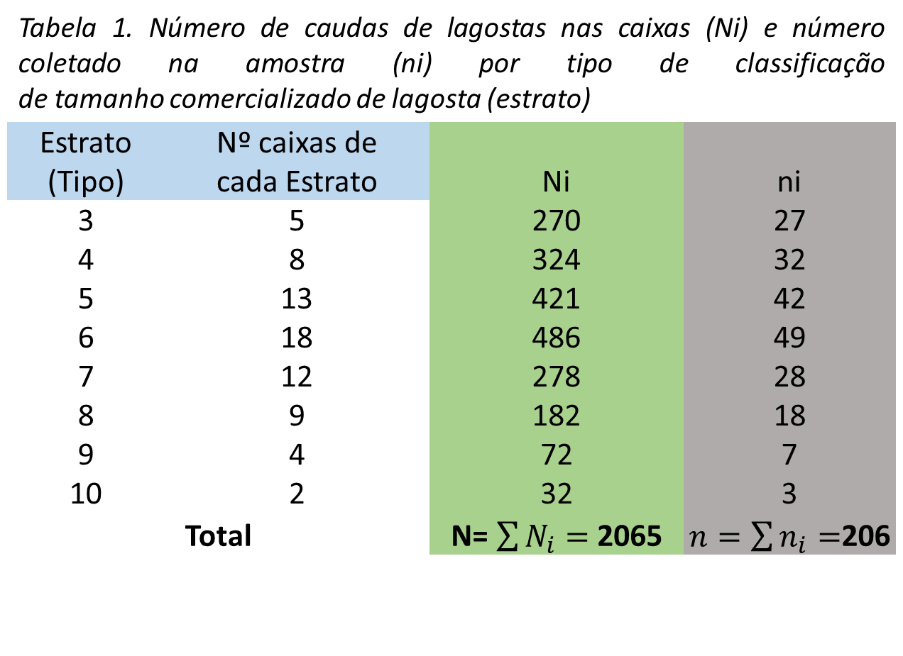
Estrato(Tipo) | Numero_de_caixas | Ni | ni
E3 | 5 | 270 | 27
E4 | 8 | 324 | 32
E5 | 13 | 421 | 42
E6 | 18 | 486 | 49
E7 | 12 | 278 | 28
E8 | 9 | 182 | 18
E9 | 4 | 72 | 7
E10 | 2 | 32 | 3

25. Amostrag1
Faça amostragem aleatória simples para os tanques: Selecione a coluna Tanque
Faça Amostragem aleatória simples para Tratatamento-Replica: Selecione a coluna TRx-Ry
--> TR-R: combinações de Tratamento-Replicata
--> Tipo: Sem reposição --> Nº de Amostras =1
--> Tamanho da Amostra = 20
O pesquisador deve prosseguir seus experimento conforme esse sorteio
Tanque | TR-R
Tanq1 | TR1R1
Tanq2 | TR1R2
Tanq3 | TR1R3
Tanq4 | TR1R4
Tanq5 | TR1R5
Tanq6 | TR2R1
Tanq7 | TR2R2
Tanq8 | TR2R3
Tanq9 | TR2R4
Tanq10 | TR2R5
Tanq11 | TR3R1
Tanq12 | TR3R2
Tanq13 | TR3R3
Tanq14 | TR3R4
Tanq15 | TR3R5
Tanq16 | TR4R1
Tanq17 | TR4R2
Tanq18 | TR4R3
Tanq19 | TR4R4
Tanq20 | TR4R5

30. Pulgao
Exemplo: Kronka & Banzatto apresentam os dados de um experimento que visa o controle do pulgão (Aphis gossypii Glover) em cultura de pepino em que se utilizou um delineamento inteiramente ao acaso com cinco tratamentos e seis repetições por tratamento. Os dados são apresentados na Tabela 8.2.
A - Testemunha; B - Azinfós etílico; C - Supracid 40CE dose 1; D - Supracid 40CE dose 2; E - Diazinon 60CE.
Trat | resp
A | 2370
A | 1687
A | 2592
A | 2283
A | 2910
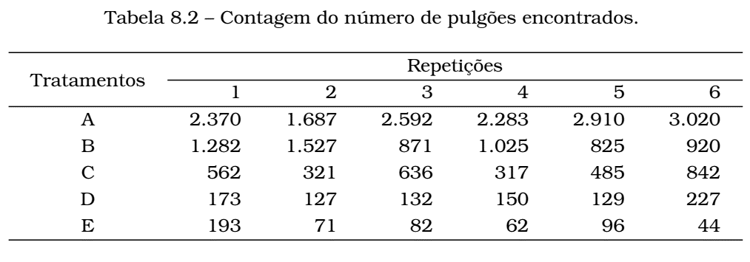
A | 3020
B | 1282
B | 1527
B | 871
B | 1025
B | 825
B | 920
C | 562
C | 321
C | 636
C | 317
C | 485
C | 842
D | 173
D | 127
D | 132
D | 150
D | 129
D | 227
E | 193
E | 71
E | 82
E | 62
E | 96
E | 44

37. Mosca
Um entomologista está estudando a distribuição vertical de uma espécie de mosca em uma floresta decídua e obtém cinco coleções de moscas de cada uma das três diferentes camadas de vegetação: erva, arbusto e árvore
H0: A abundância de moscas é a mesma nas três camadas de vegetação.
Ha: A abundância de moscas não é a mesma nas três camadas de vegetação.
Tipo | Dens
Erv | 14.0
Erv | 12.1
Erv | 9.6
Erv | 8.2
Erv | 10.2
Arb | 8.4
Arb | 5.1
Arb | 5.5
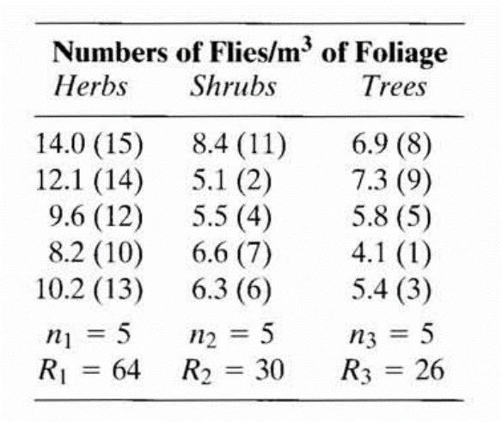
Arb | 6.6
Arb | 6.3
Arv | 6.9
Arv | 7.3
Arv | 5.8
Arv | 4.1
Arv | 5.4

39.Pardais
EXEMPLO 17.1 Comprimentos de asas de 13 pardais de várias idades. Idade (em dias) é a variável X e o comprimento da asa (cm) é a variável Y - Kruskal wallis
Biostatistycal Analysis. 5th Edition (page : 330)
Idade | CA
3 | 1.4
4 | 1.5
5 | 2.2
6 | 2.4
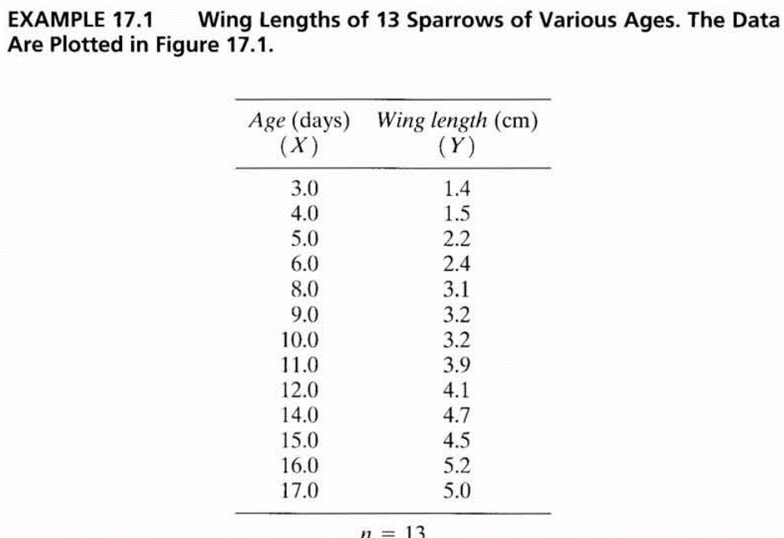
8 | 3.1
9 | 3.2
10 | 3.2
11 | 3.9
12 | 4.1
14 | 4.7
15 | 4.5
16 | 5.2
17 | 5.0

40. Crianças
Conjunto de dados para executar uma regressão linear, ANCOVA e Regressão Múltipla. Os dados foram obtidos em Lewis T. e Taylor L.R. (1967). Introdução à Ecologia Experimental, Nova York: Academic Press, Inc. Eles dizem respeito a 237 crianças, descritas por sexo, idade em meses, altura em polegadas (1 polegada = 2,54 cm) e peso em libras (1 libra = 0,45 kg) .
Genero | Idade | Altura | Peso
f | 143 | 56.3 | 85
f | 191 | 62.5 | 112.5
f | 160 | 62 | 94.5
f | 157 | 64.5 | 123.5
f | 191 | 65.3 | 107
f | 141 | 61.8 | 85
f | 185 | 63.3 | 101
f | 210 | 65.5 | 140
f | 149 | 64.3 | 110.5
f | 169 | 62.3 | 99.5
f | 173 | 62.8 | 102.5
f | 150 | 61.3 | 94
f | 144 | 59.5 | 93.5
f | 146 | 60 | 109
f | 155 | 61.3 | 107
f | 183 | 64.5 | 102.5
f | 154 | 60 | 114
f | 152 | 60.5 | 105
f | 148 | 60.5 | 84.5
f | 164 | 65.3 | 98
f | 177 | 61.3 | 81
f | 183 | 66.5 | 112
f | 182 | 65.5 | 133
f | 165 | 55.5 | 67
f | 163 | 56.5 | 84
f | 171 | 63 | 84
f | 193 | 59.8 | 115
f | 169 | 61.5 | 85
f | 155 | 62.3 | 105
f | 171 | 62.5 | 112
f | 140 | 53.8 | 68.5
f | 149 | 58.3 | 93
f | 150 | 59.5 | 78.5
f | 140 | 53.5 | 81
f | 166 | 61.5 | 103.5
f | 146 | 56.3 | 83.5
f | 139 | 57.5 | 96
f | 177 | 61.8 | 142.5
f | 166 | 59.3 | 89.5
f | 184 | 62.3 | 108
f | 177 | 61.3 | 112
f | 145 | 59 | 91.5
f | 167 | 62.3 | 92.5
f | 185 | 60 | 106
f | 156 | 54.5 | 75
f | 191 | 63.3 | 113.5
f | 189 | 64.3 | 113.5
f | 157 | 60.5 | 112
f | 171 | 61.5 | 91
f | 143 | 61.5 | 116.5
f | 182 | 62 | 91.5
f | 154 | 61 | 122.5
f | 141 | 56 | 72.5
f | 167 | 61 | 93.5
f | 141 | 61.3 | 85
f | 175 | 60.3 | 86
f | 153 | 63.3 | 108
f | 185 | 59 | 104
f | 139 | 61.5 | 104
f | 143 | 51.3 | 50.5
f | 147 | 61.3 | 115
f | 164 | 58 | 83.5
f | 175 | 60.8 | 93.5
f | 170 | 64.3 | 90
f | 186 | 57.8 | 95
f | 185 | 65.3 | 118
f | 168 | 61.5 | 95
f | 139 | 52.8 | 63.5
f | 178 | 63.5 | 148.5
f | 147 | 55.8 | 75
f | 183 | 64.3 | 109.5
f | 148 | 56.3 | 77
f | 144 | 55.8 | 73.5
f | 190 | 66.8 | 140
f | 143 | 58.3 | 77.5
f | 147 | 59.5 | 101
f | 172 | 64.8 | 142
f | 179 | 63 | 98.5
f | 142 | 56 | 72.5
f | 150 | 54.5 | 74
f | 147 | 51.5 | 64
f | 182 | 64 | 111.5
f | 164 | 63.3 | 108
f | 180 | 61.3 | 110.5
f | 161 | 59 | 92
f | 142 | 56.5 | 69
f | 178 | 61.5 | 103.5
f | 145 | 58.8 | 89
f | 180 | 63.3 | 114
f | 176 | 61.3 | 112
f | 180 | 59 | 112
f | 162 | 58 | 84
f | 197 | 61.5 | 121
f | 182 | 58.3 | 104.5
f | 169 | 62 | 98.5
f | 147 | 59.8 | 84.5
f | 197 | 64.8 | 112
f | 145 | 57.8 | 84
f | 143 | 55.5 | 84
f | 147 | 58.3 | 111.5
f | 154 | 62.8 | 93.5
f | 140 | 60 | 77
f | 178 | 66.5 | 117.5
f | 148 | 59 | 95
f | 190 | 56.8 | 98.5
f | 186 | 57 | 83.5
f | 165 | 61.3 | 106.5
f | 155 | 66 | 144.5
f | 210 | 62 | 116
f | 144 | 61 | 92
f | 186 | 63.5 | 108
m | 157 | 60.5 | 105
m | 139 | 60.5 | 87
m | 146 | 57.5 | 90
m | 151 | 66.3 | 117
m | 153 | 60 | 84
m | 176 | 65 | 118.5
m | 146 | 57.3 | 83
m | 151 | 61 | 81
m | 193 | 66.3 | 133
m | 143 | 57.5 | 75
m | 173 | 69 | 112.5
m | 144 | 59.5 | 88
m | 147 | 57 | 84
m | 150 | 59.5 | 84
m | 140 | 58.5 | 86.5
m | 184 | 66.5 | 112
m | 168 | 66.5 | 111.5
m | 203 | 66.5 | 117
m | 200 | 71 | 147
m | 145 | 56.5 | 91
m | 182 | 67 | 133
m | 177 | 63 | 111
m | 150 | 59 | 98
m | 171 | 61.8 | 112
m | 142 | 56 | 87.5
m | 144 | 60 | 89
m | 193 | 72 | 150
m | 139 | 55 | 73.5
m | 196 | 64.5 | 98
m | 153 | 57.8 | 79.5
m | 164 | 66.5 | 112
m | 151 | 59.3 | 87
m | 144 | 57.3 | 76.5
m | 189 | 67 | 128
m | 160 | 60.5 | 84
m | 141 | 53.3 | 84
m | 206 | 68.3 | 134
m | 140 | 59.5 | 94.5
m | 183 | 66 | 105.5
m | 144 | 62.8 | 94
m | 162 | 64.5 | 119
m | 175 | 64 | 92
m | 170 | 63.8 | 112.5
m | 156 | 66.3 | 106
m | 188 | 67.3 | 112
m | 193 | 67.8 | 127.5
m | 156 | 58.3 | 92.5
m | 156 | 68.5 | 114
m | 149 | 52.5 | 81
m | 142 | 58.8 | 84
m | 152 | 59.5 | 105
m | 143 | 57.5 | 101
m | 173 | 66 | 112
m | 177 | 60.5 | 112
m | 150 | 61.8 | 118
m | 162 | 63 | 91
m | 148 | 60.5 | 118
m | 206 | 69.5 | 171.5
m | 194 | 65.3 | 134.5
m | 186 | 66.5 | 112
m | 164 | 58 | 84
m | 155 | 57.3 | 80.5
m | 189 | 65 | 114
m | 150 | 59.5 | 84
m | 183 | 64.8 | 111
m | 156 | 61.8 | 112
m | 150 | 59 | 99.5
m | 250 | 67.5 | 171.5
m | 185 | 66 | 105
m | 140 | 56.5 | 84
m | 160 | 59.3 | 78.5
m | 164 | 60.5 | 95
m | 175 | 68 | 112
m | 174 | 66 | 108
m | 149 | 57 | 92
m | 169 | 62 | 100
m | 157 | 58 | 80.5
m | 156 | 61.5 | 108.5
m | 144 | 57 | 84
m | 142 | 55 | 70
m | 189 | 66.3 | 112
m | 174 | 69.8 | 119.5
m | 163 | 65.3 | 117.5
m | 155 | 61.8 | 91.5
m | 175 | 65.5 | 114
m | 188 | 63.3 | 115.5
m | 141 | 57.5 | 85
m | 140 | 56.8 | 83.5
m | 159 | 63.3 | 112
m | 152 | 60.8 | 97
m | 161 | 56.8 | 75
m | 159 | 62.8 | 99
m | 178 | 63.5 | 102.5
m | 164 | 61.5 | 140
m | 165 | 64.8 | 98
m | 150 | 60.8 | 128
m | 147 | 50.5 | 79
m | 173 | 61.3 | 93
m | 164 | 57.8 | 95
m | 176 | 63.8 | 98.5
m | 180 | 61.8 | 104
m | 151 | 58.3 | 86
m | 178 | 67.3 | 119.5
m | 186 | 66 | 112
m | 175 | 63.5 | 98.5
m | 164 | 63.5 | 108
m | 144 | 60 | 117.5
m | 172 | 65 | 112
m | 168 | 60 | 93.5
m | 158 | 65 | 121
m | 176 | 61.5 | 81
m | 188 | 71 | 140
m | 188 | 65.8 | 150.5
m | 166 | 62.5 | 84
m | 166 | 67.3 | 121
m | 162 | 60 | 105
m | 166 | 62 | 91
m | 163 | 66 | 112
m | 174 | 63 | 112
m | 160 | 64 | 116
m | 149 | 56.3 | 72
m | 146 | 55 | 71.5
m | 153 | 64.8 | 128
m | 178 | 63.8 | 112
m | 142 | 55 | 76
m | 167 | 62 | 107.5

41.DIC
Exemplo de análise para DIC : Quatro rações comerciais isoproteicas para peixe-gato, com níveis lipídicos diferentes foram comparadas ao alimentar 50 peixes em cada uma das gaiolas instaladas em um único lago grande. Os dados mostrados na Tabela são os pesos finais médios (g) de peixes (peixes de uma gaiola na réplica 5 designada para a ração 3 escaparam durante o manuseio). Agora podemos testar se esses quatro rações (tratamento) mostram diferenças em termos de crescimento de peixes
Feed | Peso
R1 | 86
R1 | 83
R1 | 91
R1 | 84
R1 | 87
R2 | 88
R2 | 87
R2 | 94
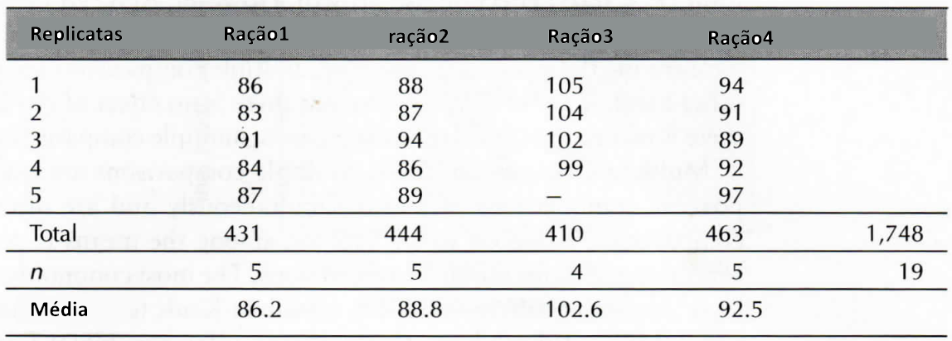
R2 | 86
R2 | 89
R3 | 105
R3 | 104
R3 | 102
R3 | 99
R4 | 94
R4 | 91
R4 | 89
R4 | 92
R4 | 97

42. Grilos
Por exemplo, Walker (1962) estudou as canções de acasalamento dos grilos masculinos. Cada batida de asa de um grilo produz um pulso de canto, e as fêmeas podem usar o número de pulsos por segundo para identificar machos da espécie correta. Walker (1962) queria saber se os gritos dos grilos Oecanthus exclamationis e Oecanthus niveus tinham pulsações diferentes. Ele mediu a taxa de pulso dos grilos em uma variedade de temperaturas:
ANCOVA
Species | Temp | Pulse
ex | 20.8 | 67.9
ex | 20.8 | 65.1
ex | 24 | 77.3
ex | 24 | 78.7
ex | 24 | 79.4
ex | 24 | 80.4
ex | 26.2 | 85.8
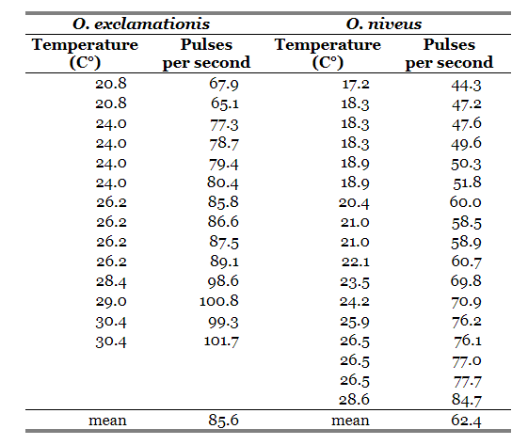
ex | 26.2 | 86.6
ex | 26.2 | 87.5
ex | 26.2 | 89.1
ex | 28.4 | 98.6
ex | 29 | 100.8
ex | 30.4 | 99.3
ex | 30.4 | 101.7
niv | 17.2 | 44.3
niv | 18.3 | 47.2
niv | 18.3 | 47.6
niv | 18.3 | 49.6
niv | 18.9 | 50.3
niv | 18.9 | 51.8
niv | 20.4 | 60
niv | 21 | 58.5
niv | 21 | 58.9
niv | 22.1 | 60.7
niv | 23.5 | 69.8
niv | 24.2 | 70.9
niv | 25.9 | 76.2
niv | 26.5 | 76.1
niv | 26.5 | 77
niv | 26.5 | 77.7
niv | 28.6 | 84.7

